FORMAT
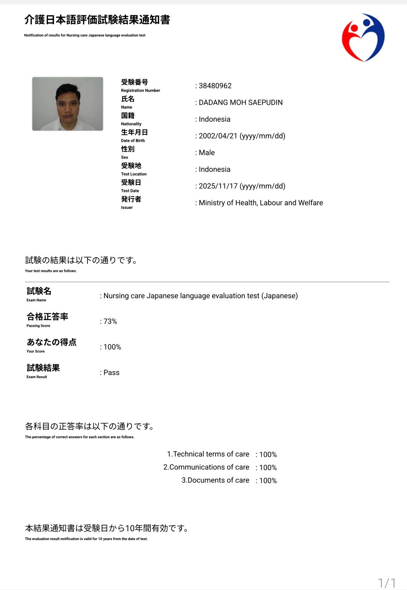

 |  | 履歴書 |  |  |  |  | 番号
 |  |  |  |  |  |  |  | 写真
 |  | 作成日: 2026年4月7日
基本情報
フリガナ |  | ダダン モハマド サエプディン |  |  | 宗教 | イスラム
氏名 |  | DADANG MOH SAEPUDIN |  |  | 婚姻 | 未婚
生年月日 |  | 2002年4月21日 |  |  | 年齢 | 23歳
現在所 |  | インドネシア・チアンジュール

個人情報
色覚異常 | 無 | 利き手 | 右 | メール | msdadang21@gmail.com |  |  | 肌上入れ墨・手術
体重 | 72 | 身長 | 169 | 電話番号 | 0877 8199 5841 |  |  | 無
喫煙 | 無 | 飲酒 | 無 | LINE ID | -
長所 | 責任感があり、やさしく丁寧に対応できるところです。 |  |  |  | 短所 | 心配しすぎるところがありますが、今は落ち着いて考えるようにしています。
料理 | できます | 病歴 | 志望動機 | 父の介護を手伝った経験があり、その経験から高齢者の生活を支える仕事にやりがいを感じ、志望しました。
血液型 | B型 | 無
個人収入 | 無 |  | 貯金額目標 | 300万円 |  | 集団生活経験 |  | 有
帰国後、どんな仕事するつもり？ |  |  |  |  | 日本で学んだ介護の経験を活かして、介護施設で働きたいと思います。
日本国に在留資格申請したことあるか? |  |  |  |  | ありません。
あったら、どんな資格を申請したか? |  |  |  |  | ありません。
学歴
開始年 | 終了年 | 学校名 |  |  |  | 免許・資格 |  | 専門
2023年 | 2024年 | アカデミー・コミュニティ・プレジデン |  |  |  |  |  | 管理学科
2017年 | 2020年 | SMK Negeri 1 Cikalongkulon |  |  |  |  |  | 農産物加工科
2014年 | 2017年 | SMP Negeri 1 Cikalongkulon
職歴 (アルバイト含む）
開始年 | 終了年 | 会社名 |  |  |  | 職歴
2022年 | 2025年 | PT Kikkoman Akufood Indonesia |  |  |  | オペレーター
2020年 | 2022年 | PT Karunia Energi Wanita Tangguh |  |  |  | 事務スタッフ

家族
家族氏名 |  |  | 続柄 | 年齢 | 職業 |  |  | 在日親戚?
Suhendi |  |  | 父 | 55 | 無職 |  |  | ありません
Elih |  |  | 母 | 53 | 無職 |  |  | 日本へ行く事に家族は?
Kayla Herlinda |  |  | 妹 | 17 | 学生 |  |  | 賛成しています
Keisya Az-Zahra |  |  | 妹 | 10 | 学生

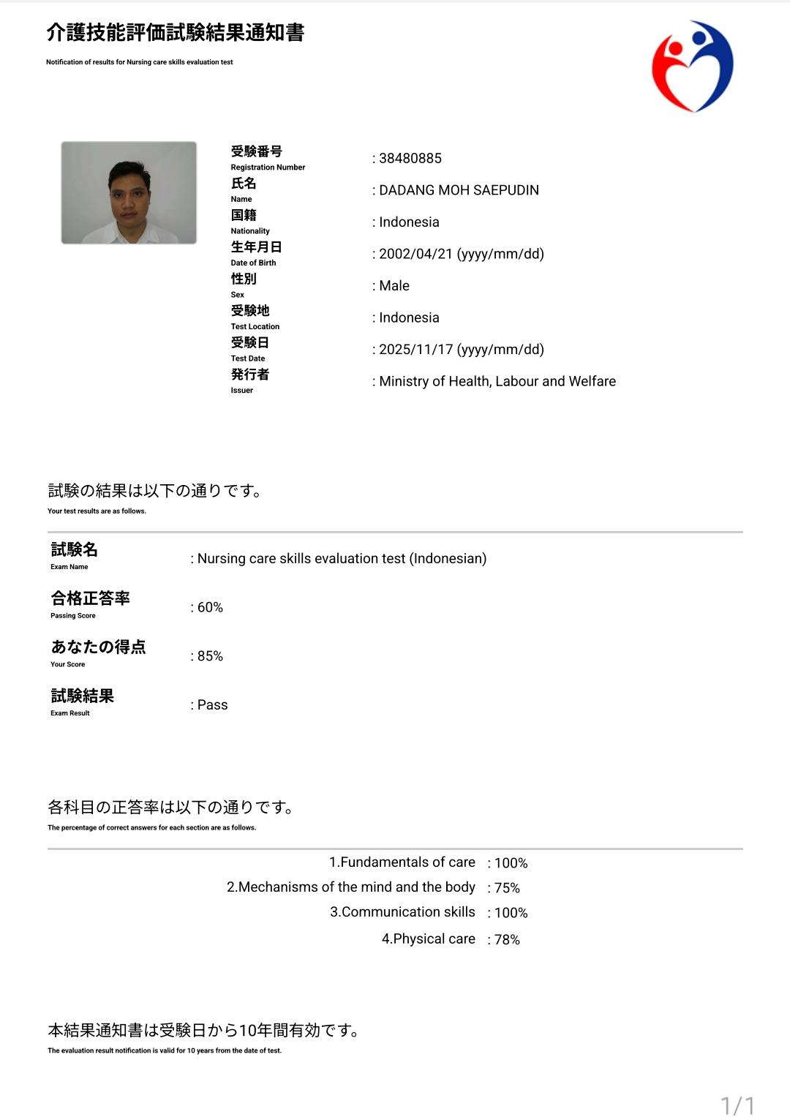
評価
備考： 6ヶ月日本語を勉強している(これは例です）

